Algoritmo
ALGORITMO ID3 com recursividade

ID3( Exemplos, Atributo_Alvo, Atributos)
Crie um nó Raiz para a árvore
Se todos Exemplos forem positivos, retorne a árvore de nó único (Raiz), com etiqueta = +
Se todos Exemplos forem positivos, retorne a árvore de nó único (Raiz), com etiqueta = –
Se Atributos estiver vazio, retorne a árvore de nó único Raiz, com etiqueta = valor mais comum do Atributo_Alvo nos Exemplos
Caso contrário, comece:
A ←o atributo de Atributos que melhor classifica* Exemplos
O atributo de decisão para Raiz ←A
Para cada valor possível, vi , de A,
Adicione um novo ramo da árvore abaixo da Raiz, correspondendo ao teste A= vi
Faça Exemplos vi ser o subconjunto de Exemplos que tem valor vi para A.
Se Exemplos vi for vazio
Então embaixo deste novo ramo, adicione uma folha com etiqueta = valor mais comum do Atributo_Alvo nos Exemplos
Senão embaixo deste novo ramo adicione a subárvore
ID3(Exemplos, Atributo_Alvo, Atributos – {A})
Final
Retorne Raiz

ENTROPIA
Dada uma coleção S contendo exemplos + e –de algum conceito alvo, a entropia de S relativa a esta classificação booleana é:
p+ é a proporção de exemplos positivos em S
p–é a proporção de exemplos negativos em S

GANHO DE INFORMAÇÃO
Gain(S,A) = redução esperada na entropia devido a ordenação sobre A, ou seja, a redução esperada na entropia causada pela partição dos exemplos de acordo com este atributo A

Ex Sem Recursividade
Faixa etária (FE) | Cor | Tamanho (TAM) | Compra camiseta?
A | Azul | G | Sim
A | Vermelho | M | Não
ID3
B | Azul | M | Não
B | Vermelho | P | Não
A | Azul | G | Sim
A | Azul | P | Não
A | Vermelho | P | Sim
B | Azul | G | Não
A | Azul | P | Sim
6 | 6 | 4 | 4
3 | 3 | 2 | 5
Entropia do conjunto |  | 3
H(S)= | 0.9911

Ganho(FE) | Sim | Não | Entropia parcial
H(A)= | 4 | 2 | 0.9183
H(B)= | 0 | 3 | 0

GANHO(FE)= | 0.3789

Ganho(Cor) | Sim | Não | Entropia parcial
H(Azul)= | 3 | 3 | 1.0000
H(Vermelho)= | 1 | 2 | 0.9183

GANHO(Cor)= | 0.0183

Ganho(Tamanho) | Sim | Não | Entropia parcial
H(P)= | 2 | 2 | 1.0000 | GANHO(FE)= | 0.3789
H(M)= | 0 | 2 | 0.0000 | GANHO(Cor)= | 0.0183
H(G)= | 2 | 1 | 0.9183 | GANHO(Tamanho)= | 0.2405
ID3
GANHO(Tamanho)= | 0.2405

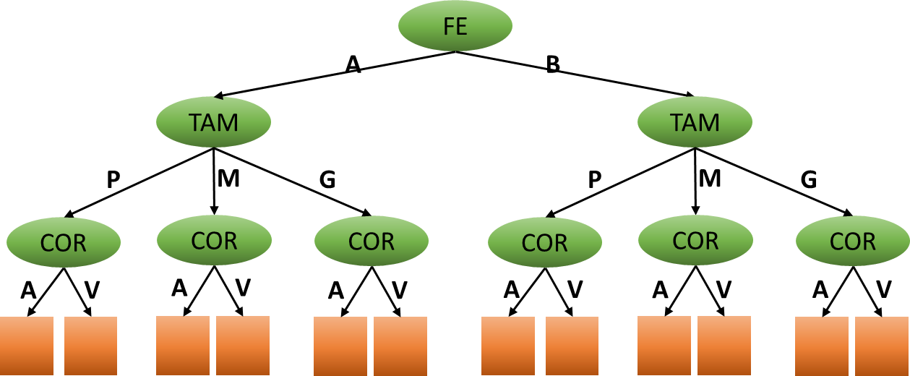

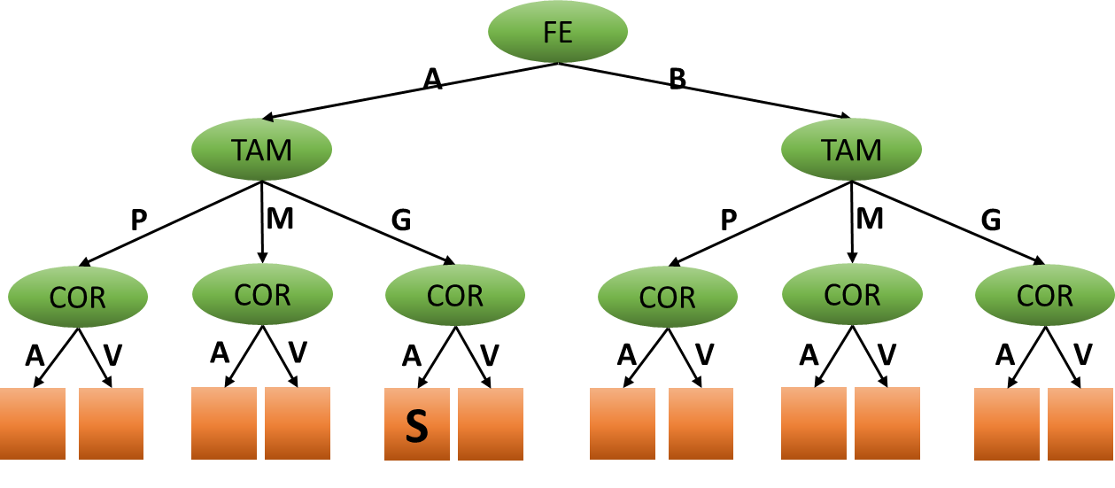
Faixa etária | Tamanho | Cor | Compra camiseta?
A | G | Azul | Sim
A | M | Vermelho | Não
A | G | Azul | Sim
A | P | Azul | Não
A | P | Vermelho | Sim
A | P | Azul | Sim
B | M | Azul | Não
B | P | Vermelho | Não
B | G | Azul | Não

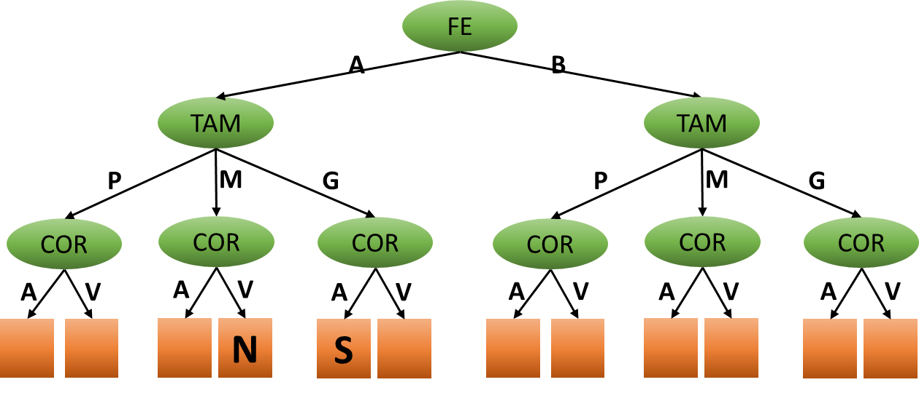
Faixa etária | Tamanho | Cor | Compra camiseta?
A | G | Azul | Sim
A | M | Vermelho | Não
A | G | Azul | Sim
A | P | Azul | Não
A | P | Vermelho | Sim
A | P | Azul | Sim
B | M | Azul | Não
B | P | Vermelho | Não
B | G | Azul | Não


Faixa etária | Tamanho | Cor | Compra camiseta?
A | G | Azul | Sim
A | M | Vermelho | Não
A | G | Azul | Sim
A | P | Azul | Não
A | P | Vermelho | Sim
A | P | Azul | Sim
B | M | Azul | Não
B | P | Vermelho | Não
B | G | Azul | Não

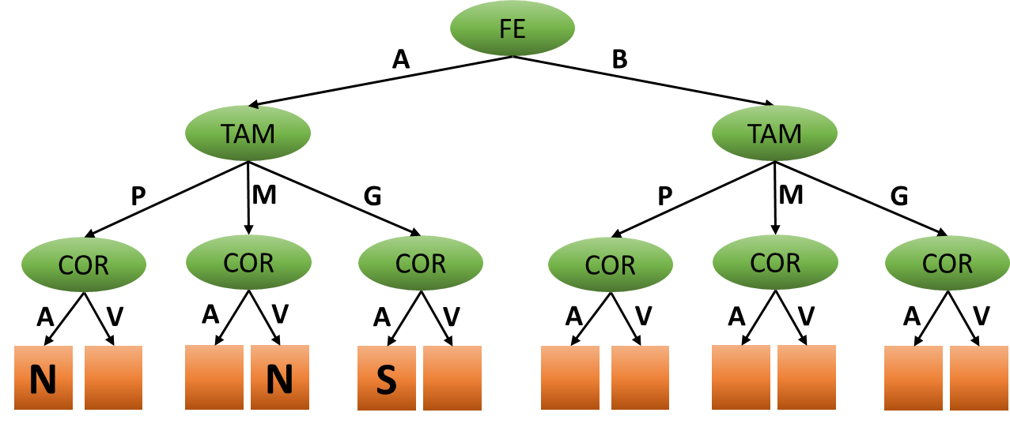
Faixa etária | Tamanho | Cor | Compra camiseta?
A | G | Azul | Sim
A | M | Vermelho | Não
A | G | Azul | Sim
A | P | Azul | Não
A | P | Vermelho | Sim
A | P | Azul | Sim
B | M | Azul | Não
B | P | Vermelho | Não
B | G | Azul | Não

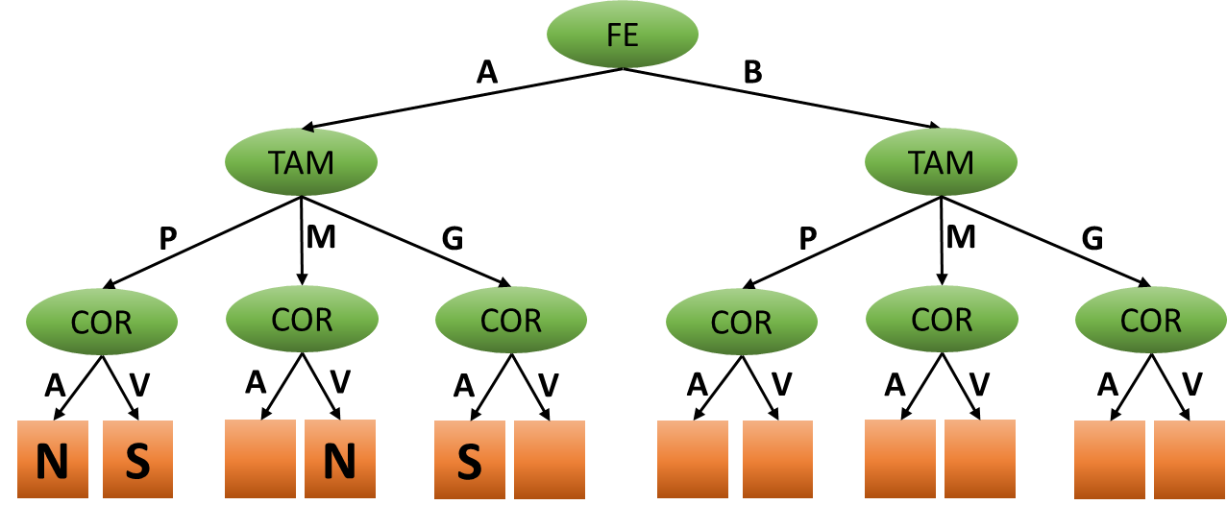
Faixa etária | Tamanho | Cor | Compra camiseta?
A | G | Azul | Sim
A | M | Vermelho | Não
A | G | Azul | Sim
A | P | Azul | Não
A | P | Vermelho | Sim
A | P | Azul | Sim
B | M | Azul | Não
B | P | Vermelho | Não
B | G | Azul | Não

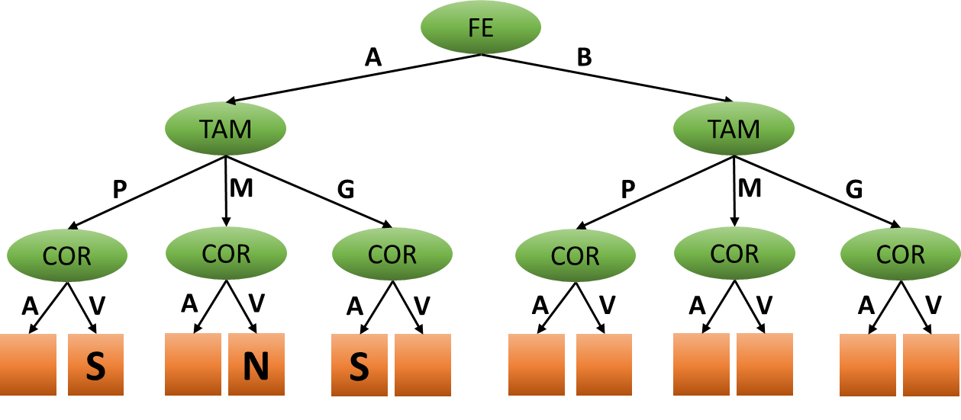
Faixa etária | Tamanho | Cor | Compra camiseta?
A | G | Azul | Sim
A | M | Vermelho | Não
A | G | Azul | Sim
A | P | Azul | Não
A | P | Vermelho | Sim
A | P | Azul | Sim
B | M | Azul | Não
B | P | Vermelho | Não
B | G | Azul | Não

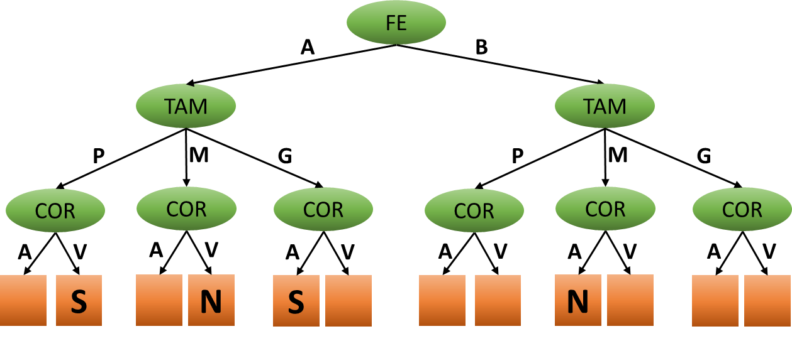
Faixa etária | Tamanho | Cor | Compra camiseta?
A | G | Azul | Sim
A | M | Vermelho | Não
A | G | Azul | Sim
A | P | Azul | Não
A | P | Vermelho | Sim
A | P | Azul | Sim
B | M | Azul | Não
B | P | Vermelho | Não
B | G | Azul | Não

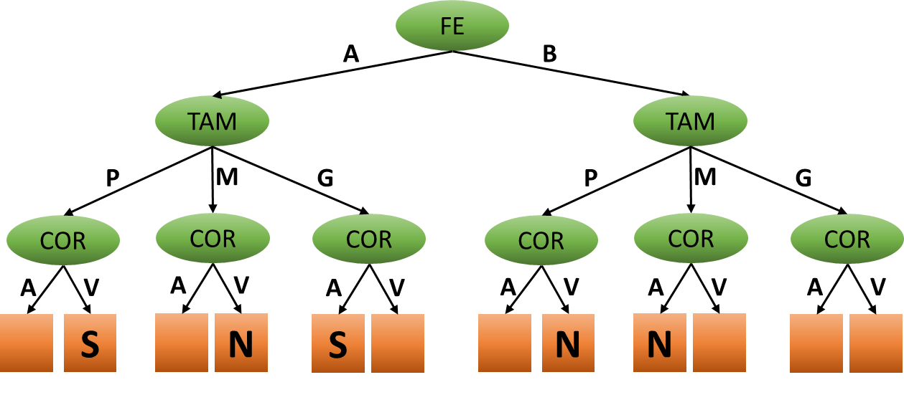
Faixa etária | Tamanho | Cor | Compra camiseta?
A | G | Azul | Sim
A | M | Vermelho | Não
A | G | Azul | Sim
A | P | Azul | Não
A | P | Vermelho | Sim
A | P | Azul | Sim
B | M | Azul | Não
B | P | Vermelho | Não
B | G | Azul | Não

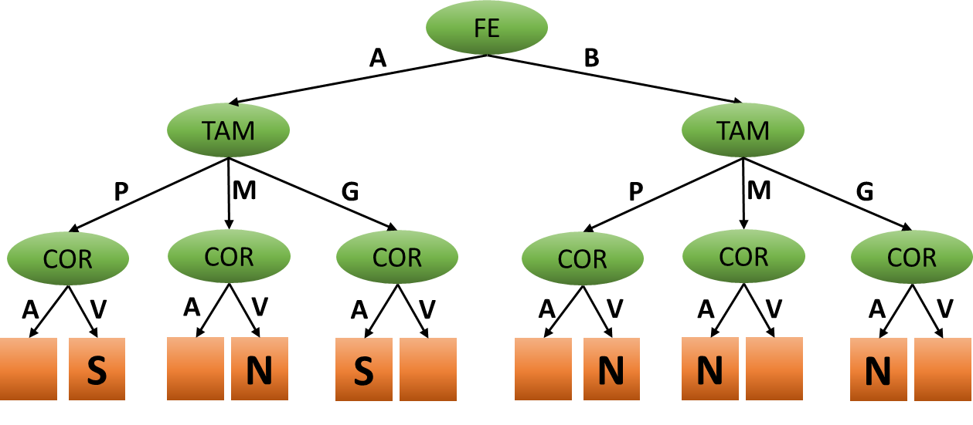
Faixa etária | Tamanho | Cor | Compra camiseta?
A | G | Azul | Sim
A | M | Vermelho | Não
A | G | Azul | Sim
A | P | Azul | Não
A | P | Vermelho | Sim
A | P | Azul | Sim
B | M | Azul | Não
B | P | Vermelho | Não
B | G | Azul | Não

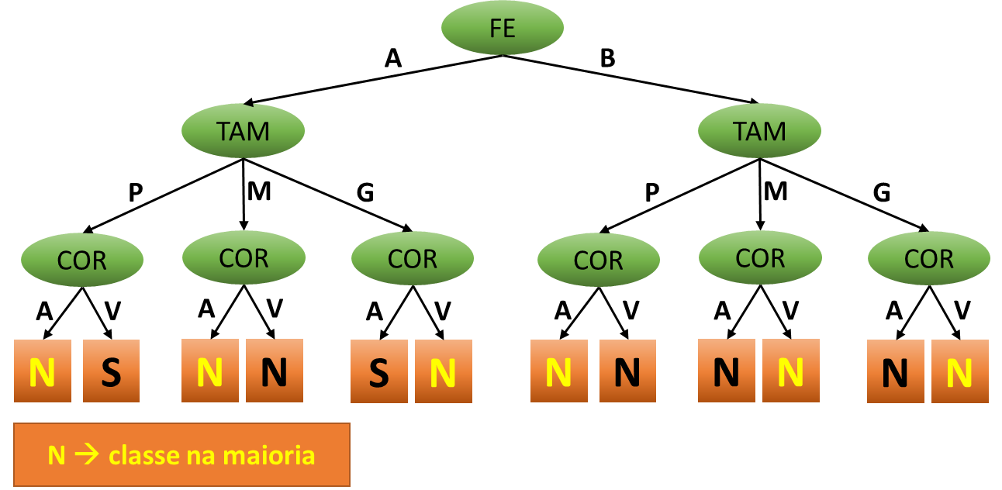
Faixa etária | Tamanho | Cor | Compra camiseta?
A | G | Azul | Sim
A | M | Vermelho | Não
A | G | Azul | Sim
A | P | Azul | Não
A | P | Vermelho | Sim
A | P | Azul | Sim
B | M | Azul | Não
B | P | Vermelho | Não
B | G | Azul | Não

Classe da maioria: no atributo meta!
Contando.... 4 SIM e 5 NÃO.
Portanto... maioria = NÃO!

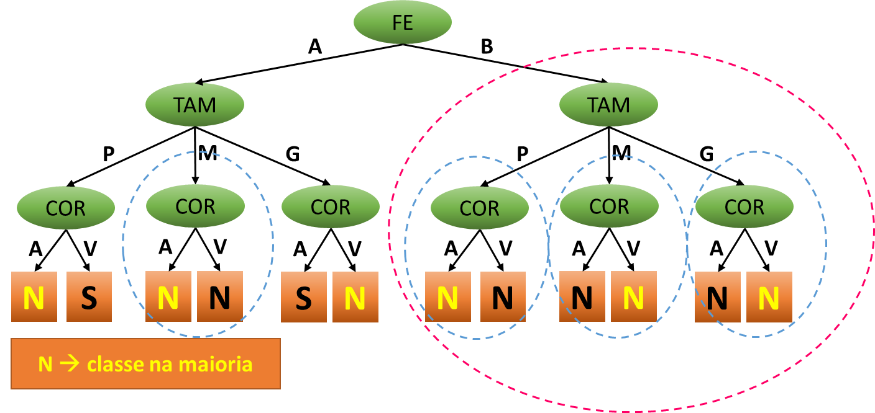

Procedimento de PODA
Reunir decisões IGUAIS!

Árvore final após a poda!

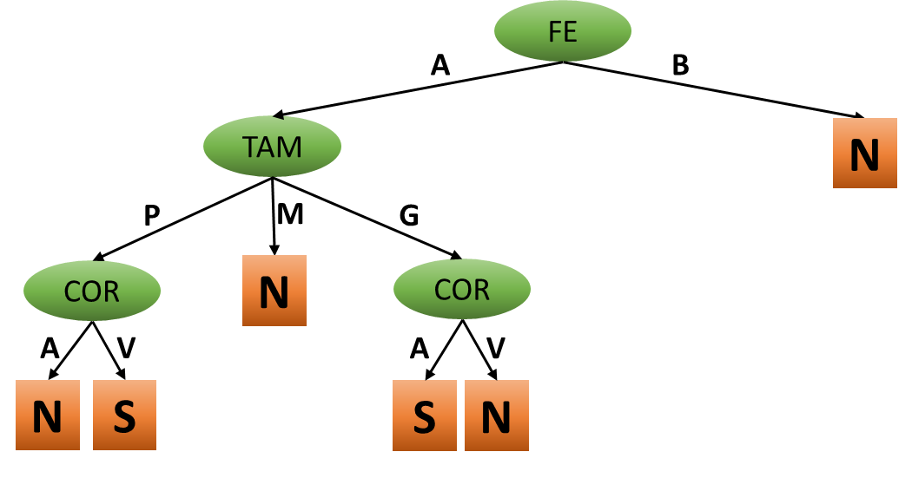
ÁRVORE FINAL SEM RECURSIVIDADE!

EXEMPLO Com Recursividade
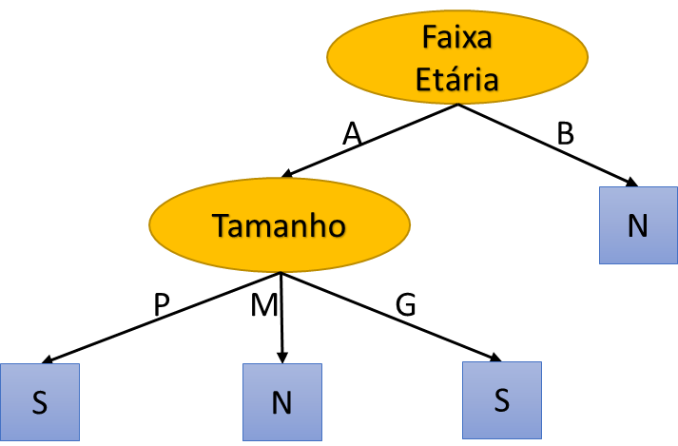
ID | Faixa etária | Cor | Tamanho | Compra camiseta?
1 | A | Azul | G | Sim
2 | A | Vermelho | M | Não
3 | B | Azul | M | Não
4 | B | Vermelho | P | Não
5 | A | Azul | G | Sim
6 | A | Azul | P | Não
7 | A | Vermelho | P | Sim
8 | B | Azul | G | Não
9 | A | Azul | P | Sim
 | 6 | 6 | 4 | 4
 | 3 | 3 | 2 | 5
 |  |  | 3
1ª iteração
ENTROPIA DO CONJUNTO: UTILIZANDO O ATRIBUTO META
H(S)= | 0.9911

Ganho(FE) | Sim | Não | Entropia parcial
H(A)= | 4 | 2 | 0.9183
H(B)= | 0 | 3 | 0

Ganho(FE)= | 0.3789 |  |  | Ganho(FE)= | 0.3789
 |  |  |  | Ganho(Cor)= | 0.0183
Ganho(Cor) | Sim | Não | Entropia parcial | Ganho(TAM)= | 0.2405
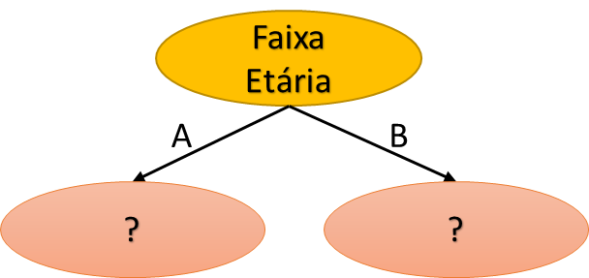
H(Azul)= | 3 | 3 | 1
H(Vermelho)= | 1 | 2 | 0.9183

Ganho(Cor)= | 0.0183

Ganho(TAM) | Sim | Não | Entropia parcial
H(P)= | 2 | 2 | 1
H(M)= | 0 | 2 | 0
H(G)= | 2 | 1 | 0.9183

Ganho(TAM)= | 0.2405
2ª iteração
ID | Faixa etária | Cor | Tamanho | Compra camiseta?
1 | A | Azul | G | Sim
2 | A | Vermelho | M | Não
5 | A | Azul | G | Sim
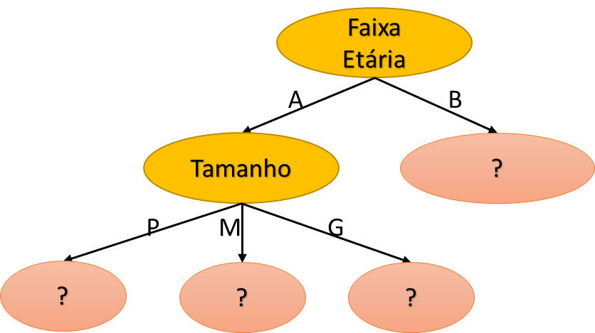
6 | A | Azul | P | Não
7 | A | Vermelho | P | Sim
9 | A | Azul | P | Sim

ENTROPIA DO CONJUNTO: UTILIZANDO O ATRIBUTO META DESTA NOVA TABELA
H(S)= | 0.9183

Ganho(Cor) | Sim | Não | Entropia parcial
H(Azul)= | 3 | 1 | 0.8113
H(Vermelho)= | 1 | 1 | 1

GANHO(Cor)= | 0.0441

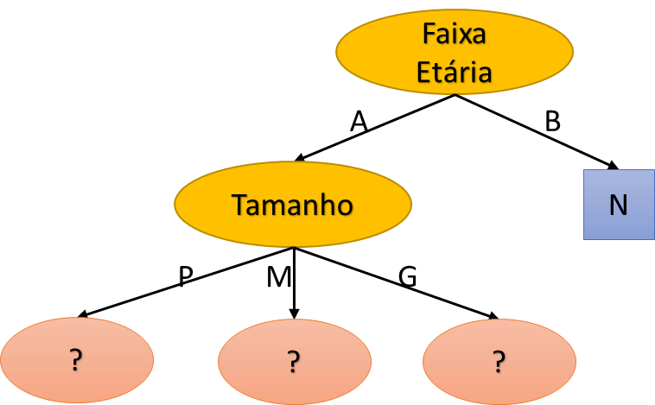
Ganho(Tamanho) | Sim | Não | Entropia parcial
H(P)= | 2 | 1 | 0.9183
H(M)= | 0 | 1 | 0
H(G)= | 2 | 0 | 0

GANHO(TAM)= | 0.4591

ID | Faixa etária | Cor | Tamanho | Compra camiseta?
3 | B | Azul | M | Não
4 | B | Vermelho | P | Não
8 | B | Azul | G | Não

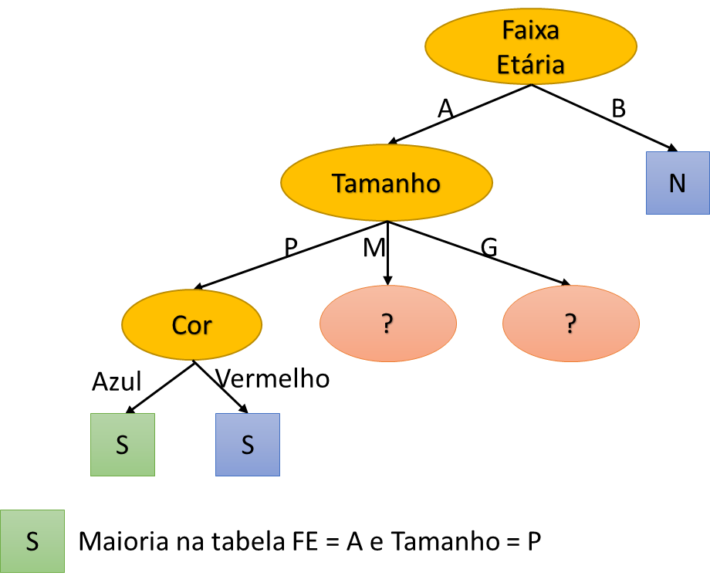
3ª iteração
ID | Faixa etária | Cor | Tamanho | Compra camiseta?
6 | A | Azul | P | Não
7 | A | Vermelho | P | Sim
9 | A | Azul | P | Sim

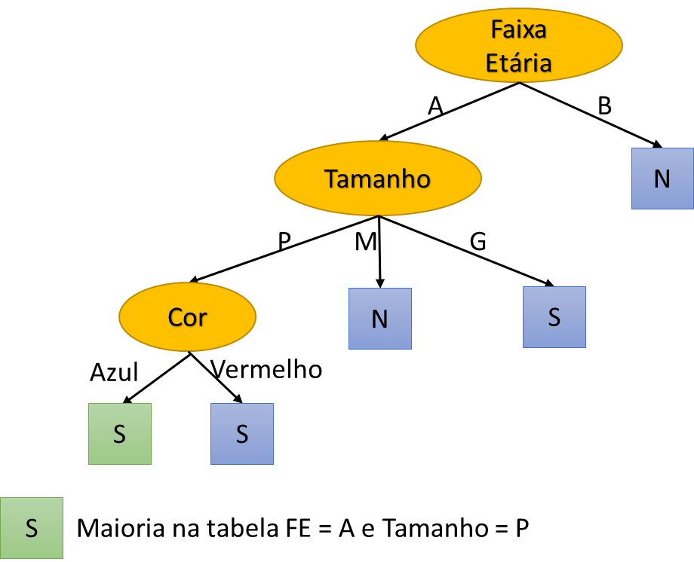
ID | Faixa etária | Cor | Tamanho | Compra camiseta?
2 | A | Vermelho | M | Não

ID | Faixa etária | Cor | Tamanho | Compra camiseta?
1 | A | Azul | G | Sim
5 | A | Azul | G | Sim

ÁRVORE FINAL COM RECURSIVIDADE!

